상품제안서
하이앤드 무광 머그컵 (실크인쇄) | 상품코드: S12337

 |  |  |  |  |  |  | 02-713-8555 | www.synergygift.co.kr
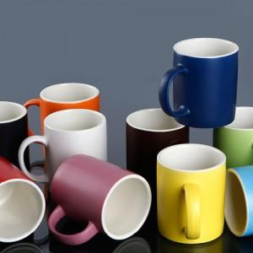

【상세/제작정보】 | 최고급 소지를 사용한 하이퀄리티 머그컵

【인쇄/포장옵션】 | 실크 / 포장지포장

【공급단가】 | 수량 | 200~ | 500~ | 1,000~ | 3,000~ | 5,000~
*VAT별도 | 단면인쇄 | 2,020원 | 1,950원 | 1,870원 | 1,800원 | 1,750원
 | 양면인쇄 | 2,290원 | 2,210원 | 2,120원 | 2,040원 | 1,980원
 | 단면인쇄-금테 | 2,420원 | 2,350원 | 2,270원 | 2,200원 | 2,150원
 | 양면인쇄-금테 | 2,690원 | 2,610원 | 2,520원 | 2,440원 | 2,380원

【상품 URL】 | https://www.synergygift.co.kr:443/src/goods_detail.php?gdno=14097

